材料及结果
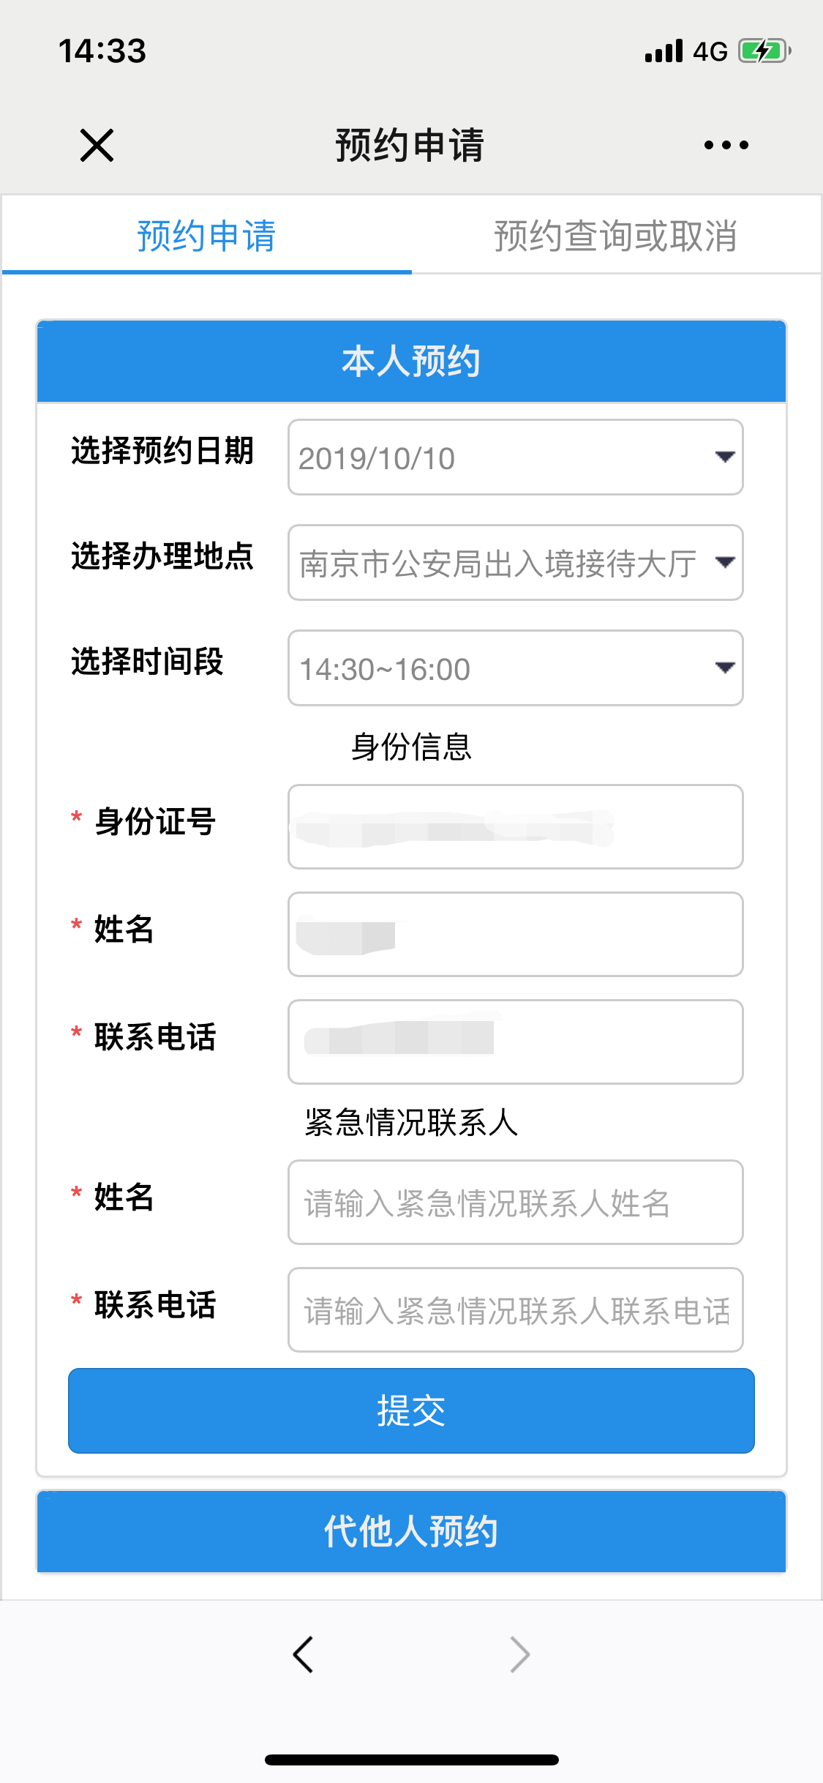
第一步 | 进入南京公安微警务，选择出入境，进入预约申请进行出入境办件预约
序号 | 元素名称 | 元素说明
1 | 预约日期 | 下拉框选择
2 | 办理地点 | 下拉框选择
3 | 时间段 | 下拉框选择
4 | 身份证号
5 | 姓名 | 18位身份证号码
6 | 联系电话
7 | 姓名 | 紧急情况联系人
8 | 联系电话 | 紧急情况联系人

线上办理流程
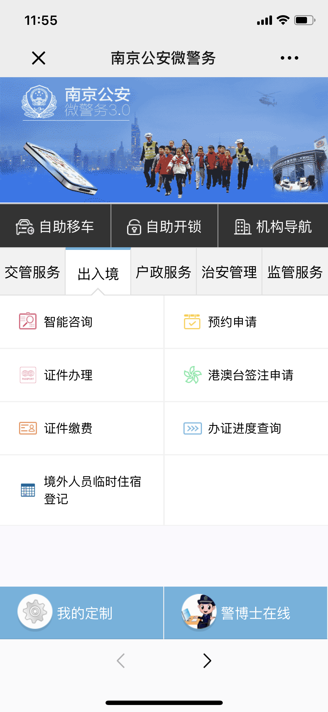
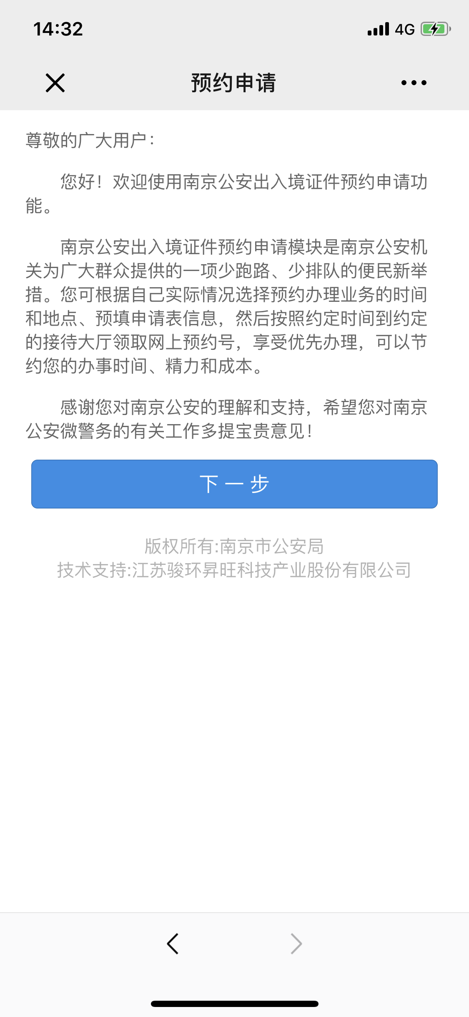

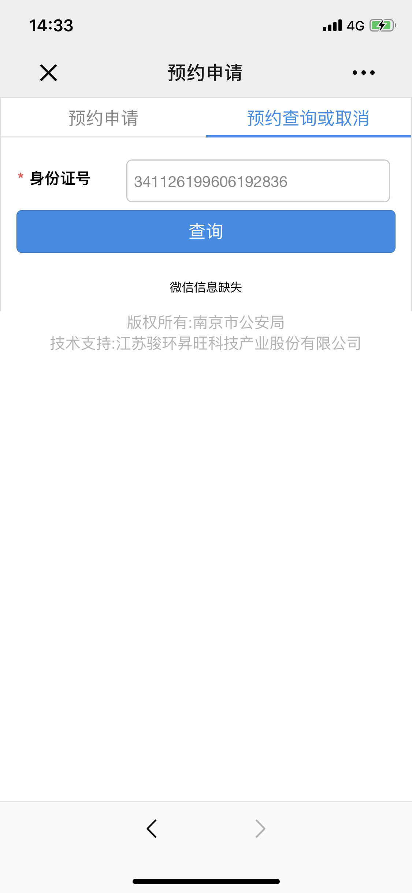
操作步骤 | 步骤名称 | 是否必须步骤 | 步骤描述
第一步 | 进入办件预约 | 是 | 进入南京公安微警务，选择出入境，进入预约申请进行出入境办件预约
第二步 | 预约信息填写 | 是 | 根据页面内容选择是本人预约或者代他人预约，填写完成后点击提交
第三步 | 出入境办理 | 是 | 根据预约时间到相关接待大厅进行证件办理
第四步 | 查看预约状态 | 否 | 可在预约查询或取消中输入身份证号查看预约状态，或者取消预约

